Solicitud gráfica
 | Área: | Matemáticas |  |  | Fecha:
 | Grado: | 7 |  |  | 2015-11-14
 | Título del tema: | Refuerza tu aprendizaje: Las unidades métricas de área |  |  | ¿Cuaderno de estudio o recurso? | Recurso
 | Editor: | Diana Velazques |  |  | Motor del recurso | M101

 | Código guión o recurso: | CN_08_01_REC10 | ← Para determinar este código, visite la hoja de Ayuda
 |  |  |  |  | ESPECIFICACIÓN DE ARCHIVOS A ENTREGAR
Núm. | Archivo Shutterstock o ruta en web | Imagen para: | Tipo | Ubicación de la imagen en el recurso M101 | Nombre imagen SMALL | Tamaño imagen SMALL | Nombre imagen ZOOM | Tamaño imagen ZOOM | Descripción | Observaciones
IMG01 | Imagen en descripción | Recurso M101 | Ilustración | Contenido | CN_08_01_REC10_IMG01n.png | 286 x 286 px | CN_08_01_REC10_IMG01a.png | 500 x 500 px | 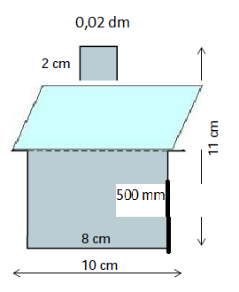
IMG02 | Imagen en descripción | Recurso M101 | Ilustración | Contenido | CN_08_01_REC10_IMG02n.png | 286 x 286 px | CN_08_01_REC10_IMG02a.png | 500 x 500 px | 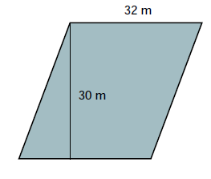
IMG03 | 334652276 | Recurso M101 | Fotografía | Contenido | CN_08_01_REC10_IMG03n.png | 286 x 286 px | CN_08_01_REC10_IMG03a.png | 500 x 500 px | Imagen que muestra un amplio terreno de sembrados.
IMG04 | 222121138 | Recurso M101 | Fotografía | Contenido | CN_08_01_REC10_IMG04n.png | 286 x 286 px | CN_08_01_REC10_IMG04a.png | 500 x 500 px | Imagen de un terreno para sembrar en el que se incluya una casa.
IMG05 | Imagen end escripción | Recurso M101 | Ilustración | Contenido | CN_08_01_REC10_IMG05n.png | 286 x 286 px | CN_08_01_REC10_IMG05a.png | 500 x 500 px | 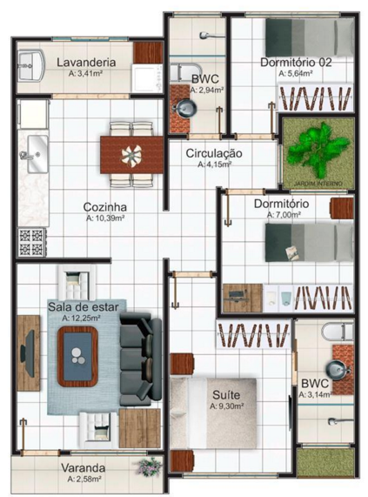 | Conservar las medidas mostradas en la imagen.

